Sheet1
 | 例子数值

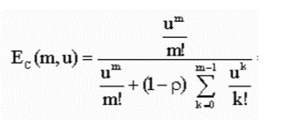
 | 222 | 900 | 通，秒 | n | 每XX的平均进线量，小时话务量 | 每小时话务量
 | 43 |  |  | m | number of agents | 坐席人数 | 人

$$λ$$
 |  |  | 字母代号 | 英文 | 释义 | 单位 | 公式
 | 0.25 |  |  | average arrival rate | 来电频率 | 通/秒 | 每XX的平均进线量 / XX的秒
 | 173 |  | Ts | average call duration | 平均每通电话时长 | 秒/通
$$λ$$
 | 42.673333333 |  | u | traffic intensify | 话务强度(理论最少人员） | 秒/秒 | * Ts | t_cnt * Ts / xx的秒
 | 99% |  | p | agent occupancy | 占用率 | u/m
假设呼叫中心每半小时360通，平均处理时长4分钟，一共55个客服人员，服务水平目标15s | 94% |  | Ec(m, u ) | prob(call has to wait) | 呼叫等待概率 |  | possion(m, u, false) / (possion(m, u, false) + (1 - p)*possion(m-1, u ,true))

 | 498.4 |  | Tw | average wating time | 平均等待时长 |  | Ec(m, u) * Ts / m * (1 - p)
 | 20 |  | t | target answer time | 服务目标水平(秒）

 | 9% |  | W(t) | Prob(wate time <= t) | 达到服务目标的接通率 |  | 1 - Ec(m, u) * e^(-(m - u)* t/Ts)

